Накладная-№3
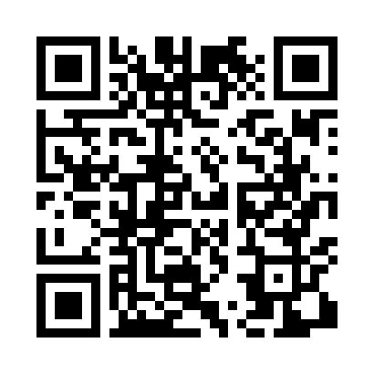
Номер товарно-транспортной накладной: |  |  | Торговый представитель: Kamol aka
Поставщик: Toshkent falcon fly 2 |  |  | Телефон торгового представителя: +998979626299
Дата отгрузки: 08.11.2025 |  |  | Контрагент: Dona zakass
Дата консигнации: |  |  | Адрес:
Доставщик: |  |  | Телефон:
Телефон доставщика:
Время заказа: 08.11.2025 14:06:41
№ | Штрих-код | Название товаров (работ,услуг) | Количество | Количество в кейсе | Цена | Сумма
 |  |  | 4 |  |  | 9.2
1 | 6915641829405 | Пластмасса салатница A2940 21.5x16x4.5 см DB- 59-31 | 1 | 1 шт. | 1.50 | 1.50
2 | 6915649157098 | Пластиковый салатница DB-59-80 | 1 | 1 шт. | 1.50 | 1.50
3 | 6915645645025 | Пластмасса ликоб 30x18 см DB-59-4 | 1 | 1 шт. | 2.70 | 2.70
4 | 6915645645018 | Пластмасса ликоб 35x21 см кота каропкада 48 д она мавжуд DB-59-5 | 1 | 1 шт. | 3.50 | 3.50
Итого: 9.2$|->UZS: 115,000.00

